Hoja 1
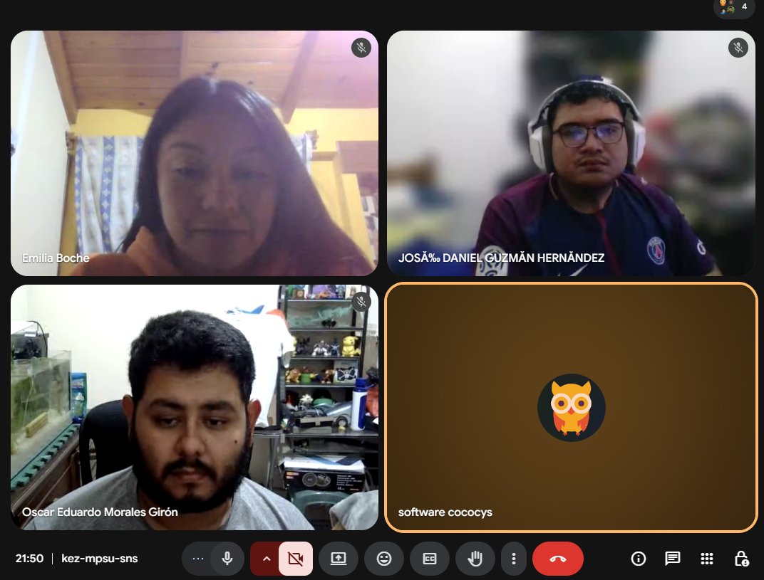
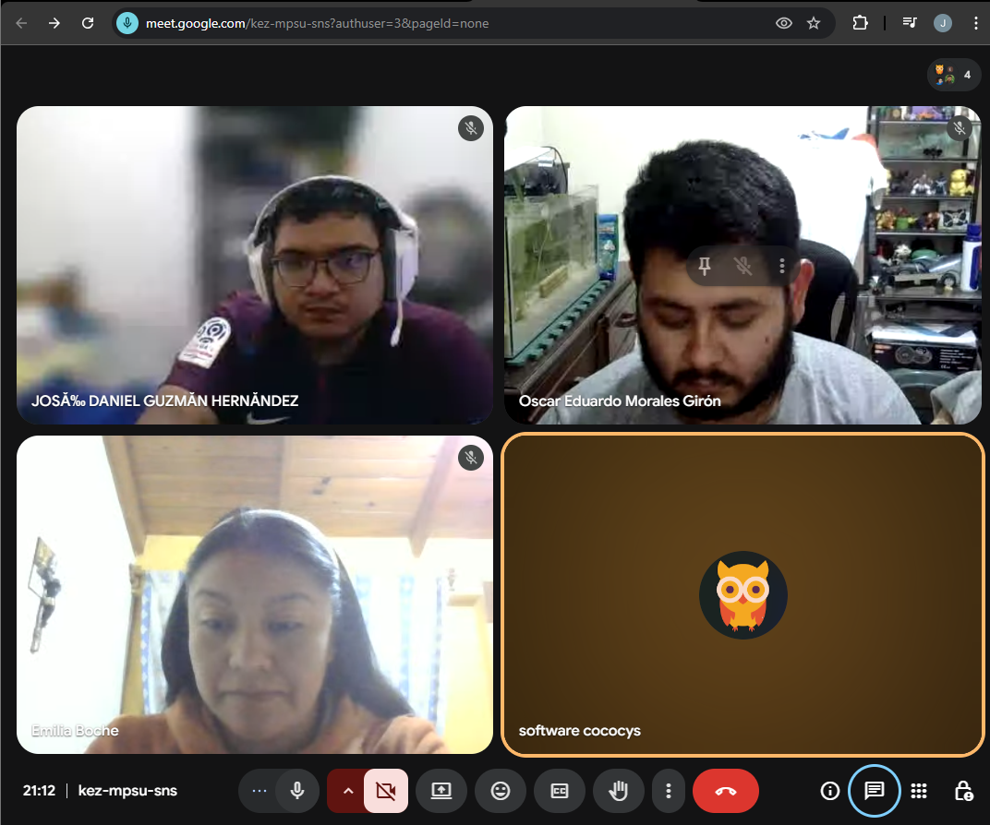
Nombre | Carnet
Oscar Eduardo Morales Girón | 201603028
José Daniel Guzmán Hernández | 202111612
Rosa Emilia Boche Naz | 200915633

